DASHBOARD
BOLETOS VENDIDOS POR ESTACIÓN
LINEA TREN DE LA COSTA
 | ÚLTIMA ACTUALIZACIÓN: | 2023-08-09

 | Boletos vendidos | Variación % Año anterior
Enero | 6,281
Febrero | 7,260
Marzo | 10,416
Abril | 6,636
Mayo | 4,695
Junio | 8,309
Julio | 18,208
Agosto | 30,901
Septiembre | 39,984
Octubre | 54,842
Noviembre | 56,148
Diciembre | 56,566
Enero | 57,452 | 814.7%
Febrero | 66,688 | 818.6%
Marzo | 73,066 | 601.5%
Abril | 77,252 | 1064.1%
Mayo | 73,682 | 1469.4%
Junio | 72,085 | 767.6%
Julio | 93,989 | 416.2%
Agosto | 87,645 | 183.6%
Septiembre | 87,933 | 119.9%
Octubre | 92,028 | 67.8%
Noviembre | 92,200 | 64.2%
Diciembre | 79,501 | 40.5%
Enero | 109,617 | 90.8%
Febrero | 103,448 | 55.1%
Marzo | 104,369 | 42.8%
Abril | 115,661 | 49.7%
Mayo | 106,592 | 44.7%
Junio | 100,978 | 40.1%
Julio | 115,264 | 22.6%
 |  |  |  | Boletos vendidos | Variación % Año anterior
 |  |  | 2021 | 300,246
 |  |  | Enero | 6,281
 |  |  | Febrero | 7,260
 |  |  | Marzo | 10,416
 |  |  | Abril | 6,636
 |  |  | Mayo | 4,695
 |  |  | Junio | 8,309
 |  |  | Julio | 18,208
 |  |  | Agosto | 30,901
 |  |  | Septiembre | 39,984
 |  |  | Octubre | 54,842
 |  |  | Noviembre | 56,148
 |  |  | Diciembre | 56,566
 |  |  | 2022 | 953,521 | 217.6%
 |  |  | Enero | 57,452 | 814.7%
 |  |  | Febrero | 66,688 | 818.6%
 |  |  | Marzo | 73,066 | 601.5%
 |  |  | Abril | 77,252 | 1064.1%
 |  |  | Mayo | 73,682 | 1469.4%
 |  |  | Junio | 72,085 | 767.6%
 |  |  | Julio | 93,989 | 416.2%
 |  |  | Agosto | 87,645 | 183.6%
 |  |  | Septiembre | 87,933 | 119.9%
 |  |  | Octubre | 92,028 | 67.8%
 |  |  | Noviembre | 92,200 | 64.2%
 |  |  | Diciembre | 79,501 | 40.5%
 |  |  | 2023 | 755,929 | 35.9%
 |  |  | Enero | 109,617 | 90.8%
 |  |  | Febrero | 103,448 | 55.1%
 |  |  | Marzo | 104,369 | 42.8%
 |  |  | Abril | 115,661 | 49.7%
 |  |  | Mayo | 106,592 | 44.7%
 |  |  | Junio | 100,978 | 40.1%
 |  |  | Julio | 115,264 | 22.6%

Est. x Ramal + Datos
LINEA TREN DE LA COSTA
ESTACIONES

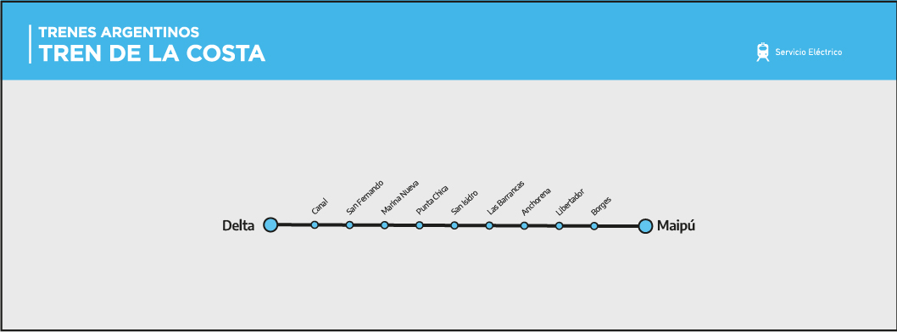
Nº | Progre-siva | Maipú-Delta | Denominación | Partido | Longitud | Latitud
1 | 0.000 | Maipú | Estación | Vicente López | -58.4878 | -34.5131
2 | 0.700 | Borges | Estación | Vicente López | -58.4847 | -34.5081
3 | 1.400 | Libertador | Estación | Vicente López | -58.4821 | -34.5024
4 | 2.900 | Juan Anchorena | Estación | San Isidro | -58.4811 | -34.4889
5 | 5.200 | Las Barrancas | Estación | San Isidro | -58.4933 | -34.4722
6 | 6.800 | San Isidro R | Estación | San Isidro | -58.5081 | -34.4653
7 | 9.000 | Punta Chica | Estación | San Isidro | -58.5239 | -34.4503
8 | 10.600 | Marina Nueva | Estación | San Fernando | -58.5392 | -34.4444
9 | 12.200 | San Fernando R | Estación | San Fernando | -58.5539 | -34.4375
10 | 13.400 | Canal San Fernando | Estación | Tigre | -58.5628 | -34.4300
11 | 15.300 | Delta | Estación | Tigre | -58.5758 | -34.4189

